VBプロジェクト
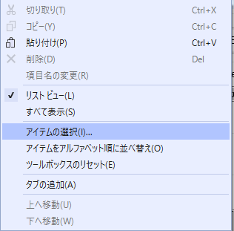
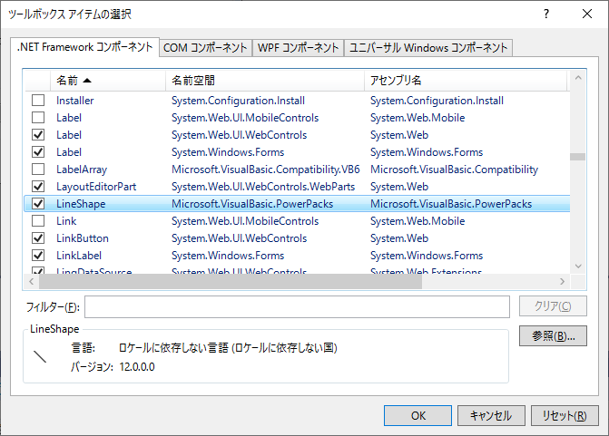
1. ソース管理のバインドを無効にする。 |  |  |  |  |  |  | [Warning]
 | ソリューション起動時のソース管理エラーに対処する。 |  |  |  |  |  | VB6.TextBoxArray
 |  |  |  |  |  |  | VB6.Format(srh_cnt)
 | Textエディタでソリューションファイル（BrandVB.sln）の以下のセクションを削除する。 |  |  |  |  |  | VB6.TwipsToPixelsX()
 |  |  |  |  |  |  | VB6.TwipsToPixelsY()
 | GlobalSection(TeamFoundationVersionControl) = preSolution |  |  |  |  |  | VB6.PixelsToTwipsX()
 |  | SccNumberOfProjects = 5 |  |  |  |  | VB6.PixelsToTwipsY()
 |  | SccEnterpriseProvider = {4CA58AB2-18FA-4F8D-95D4-32DDF27D184C} |  |  |  |  | VB6.GetItemString(w_hikaku, 0)
 |  | SccTeamFoundationServer = http://ihtf11:8080/tfs/acad_project |  |  |  |  | VB6.FixedLengthString(6)
 |  | SccLocalPath0 = .
 |  | SccProjectUniqueName1 = BrandVB1.vbproj
 |  | SccLocalPath1 = .
 |  | SccProjectUniqueName2 = BrandVB2.vbproj
 |  | SccLocalPath2 = .
 |  | SccProjectUniqueName3 = BrandVB3.vbproj
 |  | SccLocalPath3 = .
 |  | SccProjectUniqueName4 = BrandVB4.vbproj
 |  | SccLocalPath4 = .
 | EndGlobalSection

2. ソース管理プラグインの解除
 | （1）Visual studioの[ツール]メニューから[オプション]を選択する。 |  |  |  | （2）[ソース管理]-[プラグインの選択]の[現在のソース管理プラグイン]で「なし」を選択する。
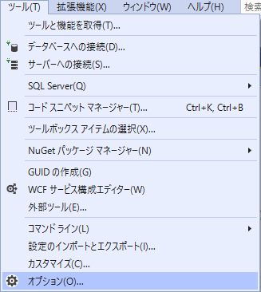
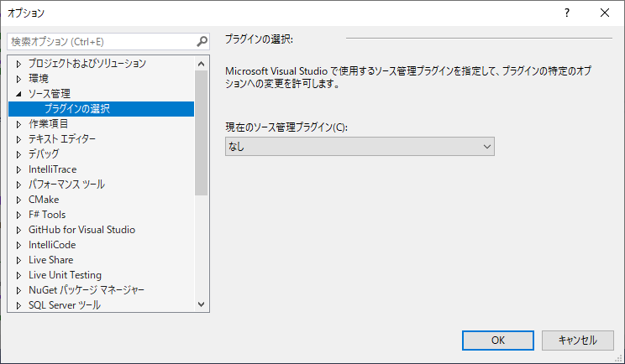

3. VS2019でビルドを通す。
 | 以下のビルドエラーに対処する。

 | （1）「Microsoft.VisualBasic.PowerPacks.LineShape」が見つからない

 |  | ① 「Microsoft.VisualBasic.PowerPacks 12.0」のパッケージダウンロード
 |  |  | 以下のサイトにアクセスするだけで「vb_vbpowerpacks.exe」が
 |  |  | 「ダウンロード」フォルダにダウンロードされる。

 |  |  | http://go.microsoft.com/fwlink/?LinkId=321343

 |  | ② パッケージのインストール。
 |  |  | Visual Studioを閉じた状態でダウンロードした「vb_vbpowerpacks.exe」を実行する。

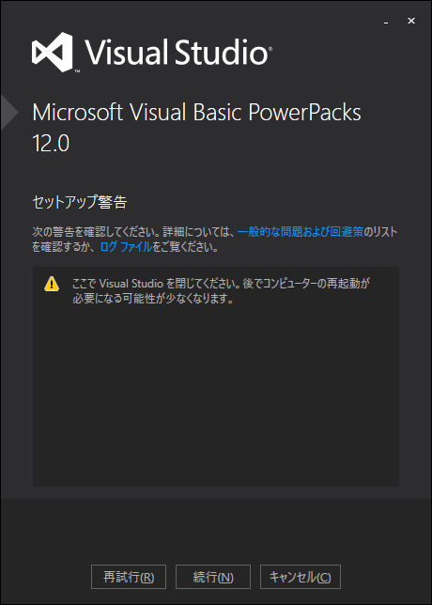

 |  | ③ 参照の追加
 |  |  | Visual Studioを開き、BrandVB1～BrandVB4のプロジェクトの参照に
 |  |  | 「Microsoft.VisualBasic.PowerPacks」を追加する。

 |  |  | (A) 旧参照「Microsoft.VisualBasic.PowerPacks.VS」を削除する。
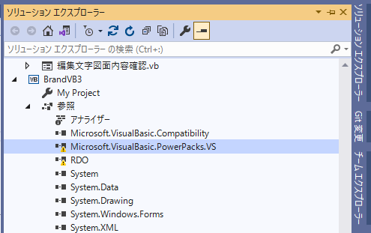

 |  |  | (B) 参照の追加で「アセンブリ」－「拡張」から「Microsoft.VisualBasic.PowerPacks」にチェックを入れて
 |  |  |  | 「OK」ボタンを押下する。 |  |  | 「Microsoft.VisualBasic.PowerPacks」が追加される。
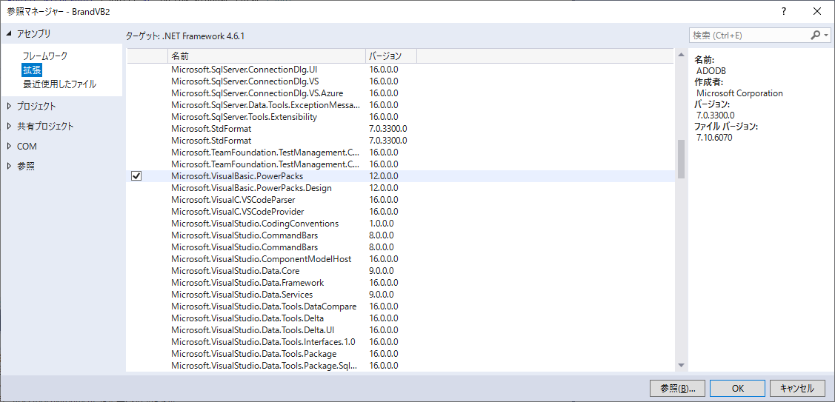
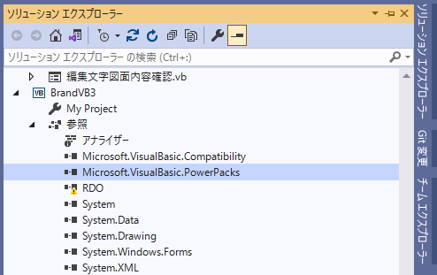

 |  | ④ ツールボックスに「LineShape」コントロールを追加する。
 |  |  | (A) ツールボックスウィンドウ内でマウス右クリックでプロパティを |  |  | (B)「.NET Frameworkコンポーネント」タブで「LineShape」にチェックを入れ
 |  |  |  | 表示し「アイテムの選択」を選択する。 |  | 「OK」ボタンを押下する。

VBプロジェクト2
（3）Remote Data Objects (RDO)が非対応
 | RDOでのDBアクセス部分をADO.NETに変更する。

 | ① 接続・データ参照・切断

 | ＜RDO＞ |  | ＜ADO.NET＞
 | 1. rdoEnvironmentオブジェクトを生成 |  | 1. SQLクライアントインポート宣言
 | 2. rdoEnvironment.OpenConnectionメソッドでコネクションを接続しrdoConnectionオブジェクトを生成 |  | 2. 接続文字列を指定して、SqlConnectionオブジェクトを生成
 |  | OpenConnectionメソッドの第1引数にデータソース名を、第4引数に認可識別子・パスワードを指定 | 3. ConnectionStringプロパティにデータベース情報を設定
 | 3. rdoConnection.OpenResultsetメソッドでrdoResultsetオブジェクトを生成 |  | "Data Source =SQLサーバ名;Initial Catalog =DB名;User ID=ユーザID;Password=パスワード" を指定
 | 4. rdoResultsetオブジェクトよりデータを取得 |  | 4. SqlConnection.Openメソッドでコネクションを接続
 |  | rdoResultset.EOFプロパティでカレント行がEOFかを確認 | 5. SqlCommandクラスのインスタンス化
 |  | rdoColumns.Countプロパティで列数を確認 | 6. レコードを抽出するSQL文をCommandTextプロパティに設定
 |  | rdoColumn.Valueプロパティでデータを取得 | 7. 実行結果をSqlDataReader型の変数「dread」に代入
 |  | rdoResultset.MoveNextメソッドでカレント行を次の行へと移動 | 8. 全レコード表示
 | 5. rdoResultset.CloseメソッドでrdoResultsetオブジェクトを閉じる |  | 9. SqlConnection.Closeメソッドでコネクションを切断
 | 6. rdoConnection.Closeメソッドでコネクションを切断 |  | 10. オブジェクトを破棄
'1. SQLクライアントインポート宣言
Imports System.Data.SqlClient
'オブジェクト宣言
Dim conn As SqlConnection
Dim dset As DataSet = New DataSet()
Dim dread As SqlClient.SqlDataReader
Dim serverName As String = "P-215\IHDB66"
Dim dataBase As String = "brand"
Dim userid As String = "brand_vb"
Dim pwd As String = "brandvb"
con = New Microsoft.Data.Odbc.OdbcConnection("DSN=DSN01;UID=USER01;PWD=PASS01")
Try
'2. SqlConnectionオブジェクトの生成
conn = New SqlConnection()
3. ConnectionStringプロパティにデータベース情報を設定
conn.ConnectionString =
" Data Source = " & serverName &
";Initial Catalog = " & dataBase &
";User ID = " & userid &
";Password =" & pwd
'4. コネクション接続
conn.Open()
'5. SqlCommandクラスのインスタンス化
Using cmd As New SqlClient.SqlCommand()
’6. レコードを抽出するSQL文をCommandTextプロパティに設定
cmd.Connection = conn
cmd.CommandText =
"SELECT * " & ControlChars.NewLine &
"FROM " & " gm_kanri " & ControlChars.NewLine
’7. 実行結果をSqlDataReader型の変数「dread」に代入
dread = cmd.ExecuteReader()
'8. 全レコード表示
Dim i As Integer = 0
Do While dread.Read()
For i As Integer = 0 To 5
Console.Write(dread.GetString(i) & " ")
Next
Console.WriteLine("")
Loop
End Using
'9. コネクション切断
conn.Close()
'10. オブジェクトの破棄
conn.Dispose()
'エラー処理
Catch ex As Microsoft.Data.Odbc.OdbcException
'エラー処理ルーチンを記述
End Try
 | 7. オブジェクトを破棄
'オブジェクト宣言
Dim Env As rdoEnvironment
Dim Con As rdoConnection
Dim Rst As rdoResultset
Dim i As Integer
Dim msgstr As String
'1. rdoEnvironmentオブジェクトの生成
Set Env = rdoEngine.rdoEnvironments(0)
On Error GoTo ErrorProc
'2. コネクション接続
Set Con = Env.OpenConnection("DSN01", rdDriverNoPrompt, _
False, "UID=USER01;PWD=PASS01;")
'3. rdoResultsetオブジェクトの生成
Set Rst = Con.OpenResultset("SELECT * FROM TESTTBL", _
rdOpenForwardOnly, _
rdConcurReadOnly, _
rdExecDirect)
'4. データの取得
'EOFまで繰り返し
Do Until Rst.EOF
'列数の取得
For i = 0 To Rst.rdoColumns.Count - 1
'データの取得
msgstr = msgstr & Rst.rdoColumns(i).Value & " "
Next
'行の位置づけ
Rst.MoveNext
'メッセージボックスの表示
MsgBox msgstr, vbOKOnly, "Resultset"
Loop
'5. rdoResultsetオブジェクトを閉じる
Rst.Close
'6. コネクション切断
Con.Close
'7. オブジェクトの破棄
Set Con = Nothing Set
Env = Nothing Exit Sub
'エラー処理
ErrorProc:
'エラー処理ルーチンを記述

 | ② レコード件数取得
 |  | テーブルより抽出したレコード件数を取得する

’SqlCommandクラスのインスタンス化
Using cmd As New SqlClient.SqlCommand()
cmd.Connection = conn
cmd.CommandType = System.Data.CommandType.Text
’SQLコマンド設定
cmd.CommandText =
"SELECT COUNT(*) " &
"FROM " & [テーブル名] & " " &
"WHERE " & [抽出条件]
'抽出したレコード件数取得
Dim cnt As Integer = cmd.ExecuteScalar()
End Using
 | ＜RDO＞ |  | ＜ADO.NET＞
Dim Rst As RDO.rdoResultset
Dim cnt As Integer
Dim sqlcmd As String
’SQLコマンド設定
sqlcmd = "SELECT COUNT (*) FROM " & [テーブル名] & " WHERE " & [抽出条件]
'RDO.rdoResultsetオブジェクトの生成
Rst = Con.OpenResultset(sqlcmd, RDO.ResultsetTypeConstants.rdOpenKeyset,
RDO.LockTypeConstants.rdConcurRowVer)
'抽出したレコード件数取得
cnt = Rs.rdoColumns(0).Value

 | ③ レコード追加
 |  | テーブルにレコードを追加する

Dim sqlcmd As String
Dim w_str(100) As String 'テーブルデータ要素
’レコード追加SQLコマンド設定
sqlcmd = "INSERT INTO " & [テーブル名] & " VALUES("
For i = 1 To 10
sqlcmd = sqlcmd & w_str(i) & ","
Next i
sqlcmd = sqlcmd & w_str(11)
sqlcmd = sqlcmd & ")"
'レコード追加コマンド実行
Con.Execute(sqlcmd, RDO.OptionConstants.rdExecDirect)
Using cmd As New SqlClient.SqlCommand()
cmd.Connection = conn
’レコード追加SQLコマンド設定
cmd.CommandText =
"INSERT INTO " & "hm_kanri2" & " (id, font_name, no, gm_no, gm_name) " &
"VALUES(@id, @font_name, @no, @gm_no, @gm_name) "
（名前付きパラメータを設定）
'名前付きパラメータに値を設定
cmd.Parameters.Add("@id", SqlDbType.VarChar, 2).Value = "HM"
cmd.Parameters.Add("@font_name", SqlDbType.VarChar, 6).Value = "HE0333"
cmd.Parameters.Add("@no", SqlDbType.VarChar, 2).Value = "00"
cmd.Parameters.Add("@gm_no", SqlDbType.SmallInt).Value = 1
cmd.Parameters.Add("@gm_name", SqlDbType.VarChar, 10).Value = "KO0333A0AT"
’クエリーを実行
cmd.ExecuteNonQuery()
End Using
 | ＜RDO＞ |  | ＜ADO.NET＞

 | ④ レコード削除
 |  | テーブルのレコードを削除する

Dim sqlcmd As String
’レコード削除SQLコマンド設定
sqlcmd = "DELETE FROM " & [テーブル名] & " WHERE ( "
sqlcmd = sqlcmd & "id = 'KO' AND "
sqlcmd = sqlcmd & "no1 = '" & ”00” & "' AND "
sqlcmd = sqlcmd & "no2 = '" & ”01” & "' )"
'レコード削除コマンド実行
Con.Execute(sqlcmd, RDO.OptionConstants.rdExecDirect)
 | ＜RDO＞ |  | ＜ADO.NET＞
Using cmd As New SqlClient.SqlCommand()
cmd.Connection = conn
’レコード削除SQLコマンド設定
cmd.CommandText =
"DELETE FROM " & "hm_kanri2" & " WHERE " &
"id = @id AND font_name = @font_name AND no = @no AND gm_no = @gm_no"
（名前付きパラメータを設定）
'名前付きパラメータに値を設定
cmd.Parameters.Add("@id", SqlDbType.VarChar, 2).Value = "HM"
cmd.Parameters.Add("@font_name", SqlDbType.VarChar, 6).Value = "HE0333"
cmd.Parameters.Add("@no", SqlDbType.VarChar, 2).Value = "00"
cmd.Parameters.Add("@gm_no", SqlDbType.SmallInt).Value = 1
’クエリーを実行
cmd.ExecuteNonQuery()
End Using

 | ⑤ レコード更新
 |  | テーブルのレコードを更新する

Dim sqlcmd As String
’レコード更新SQLコマンド設定
sqlcmd = "UPDATE " & [テーブル名]
sqlcmd = sqlcmd & " SET flag_delete = " & ”1”
sqlcmd = sqlcmd & " WHERE ( no1 = " & "00" & " AND"
sqlcmd = sqlcmd & " no2 = " & "01" & ")"
'レコード更新コマンド実行
Con.Execute(sqlcmd, RDO.OptionConstants.rdExecDirect)
 | ＜RDO＞ |  | ＜ADO.NET＞
Using cmd As New SqlClient.SqlCommand()
cmd.Connection = conn
’レコード削除SQLコマンド設定
cmd.CommandText =
"UPDATE " & "hm_kanri2" & " SET gm_name = @gm_name" &
" WHERE " &
"id = @id AND font_name = @font_name AND no = @no AND gm_no = @gm_no"
（名前付きパラメータを設定）
'名前付きパラメータに値を設定
cmd.Parameters.Add("@id", SqlDbType.VarChar, 2).Value = "HM"
cmd.Parameters.Add("@font_name", SqlDbType.VarChar, 6).Value = "HE0333"
cmd.Parameters.Add("@no", SqlDbType.VarChar, 2).Value = "00"
cmd.Parameters.Add("@gm_no", SqlDbType.SmallInt).Value = 1
cmd.Parameters.Add("@gm_name", SqlDbType.VarChar, 10).Value = "KO0333A0AT"
’クエリーを実行
cmd.ExecuteNonQuery()
End Using

円弧配置
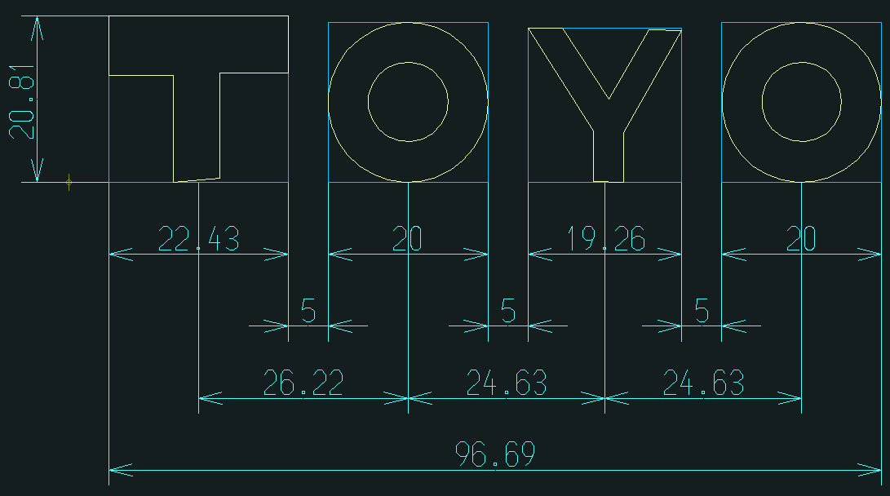
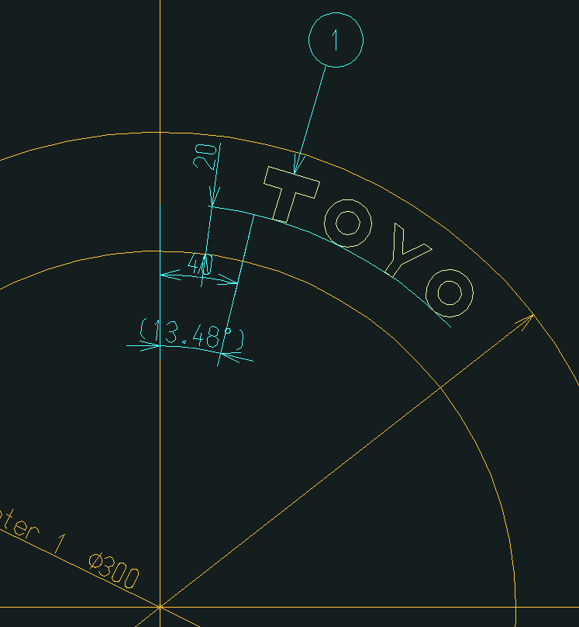
(C) 径方向寸法線
(A) 文字枠
(A) 文字枠
(B) 文字間隔
編集文字のピクチャー
 | ＜Advance CADの円弧配置動作＞

 | 配置する編集文字のピクチャーより、原始文字1文字ずつ「edtrotlst」Acad関数で
 | 形状ピクチャーに回転複製を行う。

 | アイテム回転関数
 | int edtrotlst(int keydup, int keypic, const int itmlst[], int nitm,
 |  | const DPOINT& org, double ang)

 | keydup 複製アイテム制御スイッチ
 |  | 0 : 複製アイテムを作成せずに指定されたアイテムを回転する。
 |  | 1 : 複製アイテムを作成し、それを回転する。ただし複製アイテムのアイテム属性 (
 |  |  | クラス、レビジョン、線種、線幅 ) は、対応するアイテムと同一とする。
 |  | 2 : 複製アイテムを作成し、それを回転する。ただし複製アイテムのアイテム属性 (
 |  |  | クラス、レビジョン、線種、線幅 ) は、現在のデフォルトのアイテム属性とする。
 | keypic 出力ピクチャ制御スイッチ
 |  | 0 : keydup が 0 であれば、指定されたアイテムをそれが存在するピクチャに出力す
 |  |  | る。keydup が 0 でなければ、複製アイテムをアクティブピクチャに出力する。
 |  |  | > 0 : 指定されたアイテムまたは複製アイテムをピクチャ #keypic に出力する。
 | itmlst アイテム識別子のリスト (int itmlst[nitm])
 | nitm アイテム識別子の数
形状(Top or Bottom)のピクチャー | org 回転中心点
 | ang 回転角度 ( 単位 : 度 )

 | ※ 左の図では、基準線から40mm、内側のタイヤから20mmの位置に配置している。

 | ＜先頭文字の配置＞ |  |  | ＜後続文字の配置＞
 | ① | 配置の開始座標を中心として、先頭文字枠幅を半径とした円弧と |  | ① | 先行文字の文字枠右下座標より文字間隔分隔たった「(C) 径方向寸法線」上の座標を
 |  | 「(C) 径方向寸法線」との交点座標を計算する。 |  |  | 中心として、後続文字枠幅を半径とした円弧と「(C) 径方向寸法線」との交点座標を
×
 |  |  |  |  | 計算する。

×
T
(B) 文字間隔
(C) 径方向寸法線

×
θ
 | ② | 文字枠の底辺の延長線と配置の開始座標から①で求めた交点座標を通る線分との
 |  | 角度θを求める。
 |  |  |  | ② | 後続文字枠の底辺の延長線と後続文字枠左下座標から①で求めた交点座標を通る線分との
 |  |  |  |  | 角度θを求める。
×
T
θ

 | ③ | 配置の開始座標を基点として、マイナスθ分回転させた編集文字の
 |  | 先頭文字を複写する。
 |  |  |  | ③ | 後続文字枠左下座標を基点として、マイナスθ分回転させた編集文字の
×
－θ
T
 |  |  |  |  | 後続文字を複写する。

×
T
－θ
O

